상품제안서
스위스밀리터리 3단수동 사각 밀키 암막 우양산+140g 면사타올 세트 | 상품코드: S46700

 |  |  |  |  |  |  | 02-713-8555 | www.synergygift.co.kr
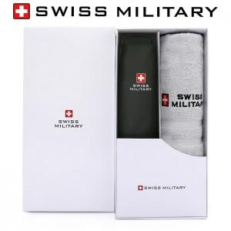

【상세/제작정보】 | <p><span style="font-size: 18.6667px;">※ 자수인쇄 글자 20자 기준(난이도, 크기, 글자수에 따라 비용 추가 변동 됩니다)</span>​​</p>

【인쇄/포장옵션】 | 실크, 자수, 원단 실크1도 / 포장지포장

【공급단가】 | 수량 | 50~ | 100~ | 300~ | 1,000~ | 3,000~
*VAT별도 | 단가 | 13,260원 | 12,540원 | 11,930원 | 11,620원 | 11,420원

【상품 URL】 | https://www.synergygift.co.kr:443/src/goods_detail.php?gdno=46700

